全局架构图
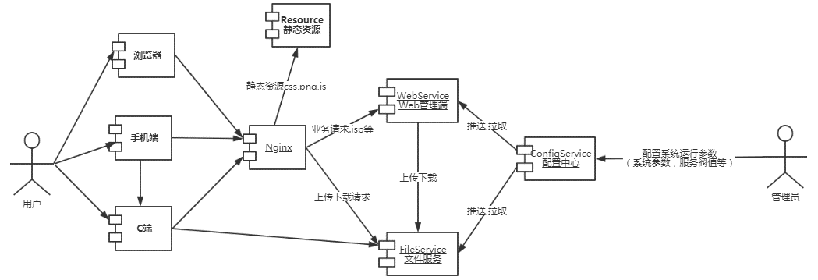

全局ID(snowflake)
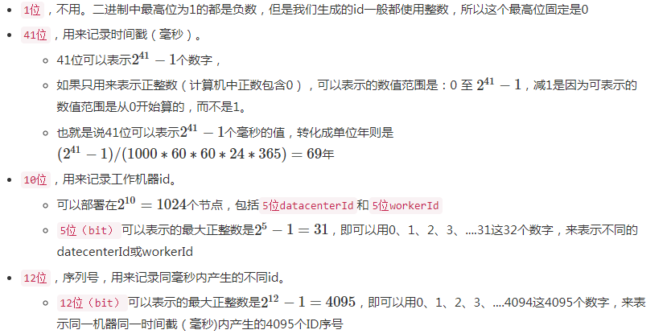
分布式系统中，有一些需要使用全局唯一ID的场景，这种时候为了防止ID冲突可以使用36位的UUID
但是UUID有一些缺点，首先他相对比较长，另外UUID一般是无序的。
有些时候我们希望能使用一种简单一些的ID，并且希望ID能够按照时间有序生成。
twitter的snowflake解决了这种需求
snowflake算法是一款本地生成的（ID生成过程不依赖任何中间件，无网络通信），保证ID全局唯一，并且ID总体有序递增，性能每秒生成300w＋。

中文介绍地址 : https://blog.csdn.net/li396864285/article/details/54668031
 | https://segmentfault.com/a/1190000011282426
GIT地址:https://github.com/twitter/snowflake/releases/tag/snowflake-2010

用量汇总
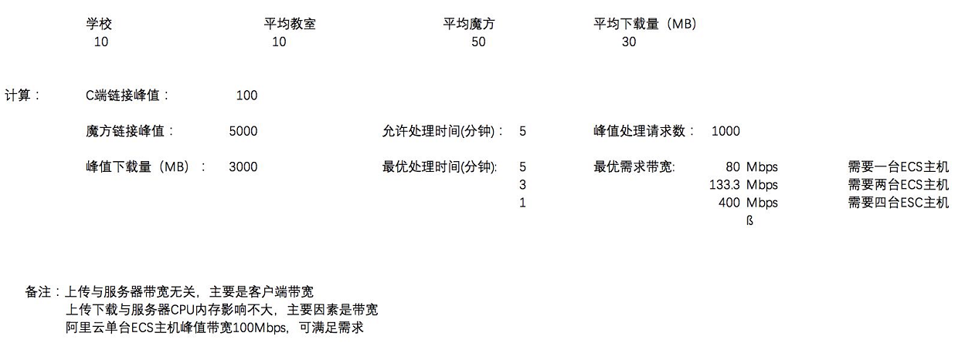

文件服务选型
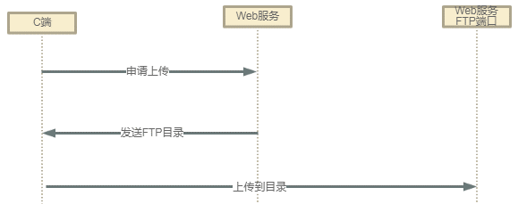
课件存储:
 | 方案名 |  | 优点 | 缺点

 | 简单存储方案 |  | 实现快，直接文件系统读写 | 储存量大时，难扩容（比如增加硬盘或增加机器）

 | 中间件存储方案 |  | 分布式文件系统，方便扩容，维护 | 下载不如简单存储方便,只支持Linux

 | FastDFS: |  | 一个开源的轻量级分布式文件系统，它对文件进行管理，功能包括：文件存储、文件同步、文件访问（文件上传、文件下载）等，解决了大容量存储和负载均衡的问题。特别适合以文件为载体的在线服务

 | 数据库存储方案 |  | 分布式文件系统，方便扩容，维护 | 下载不如简单存储方便

 | GridFS: |  | MongoDB 是一个基于分布式文件存储的数据库.GridFS是一种在MongoDB中存储二进制文件的机制,适合大小超过16M的文件存储,GridFS会直接利用已经建立的复制或分片机制,故障恢复和扩展都很容易,GridFS可以避免用户上传内容的文件系统出现问题,GridFS不产生磁盘碎片。

 | 云存储方案(推荐) |  | 点我 | 点我

 | 上限限制 :
 |  | 考虑到服务性能是否需要限制同时上传最大数,剩下的排队等待, C | PPT 端自动重试
 | 性能优化:
 |  | 使用嵌入式FTP服务进行传输,还可以断点传输,传输控制

自建水平扩展文件服务
基础架构与课件资源流程
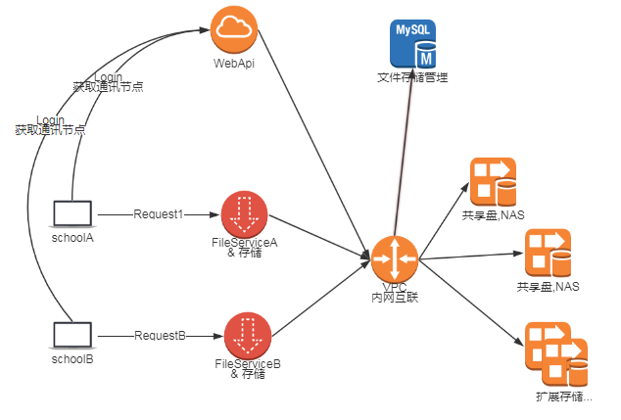
 |  | WebApi & LB & FileService 模块负责显示文件列表，管理文件下载服务器的负载均衡

 |  | 负载均衡策略： HASH : 固定学校分配固定IP , 轮询 : 轮流分配

 |  | FileService : 文件下载与硬盘写入,本地也可存储，也可为静态资源服务器提供HTTP服务

 |  | 共享盘，NAS:内网承担存储

 |  | 文件管理存储：MySQL数据库存储课件相关信息

 |  | FileService,共享盘扩展路径
 |  | 1:增加主机，提高并行带宽与存储量
 |  | 2:上传主要在于写入硬盘，需要不低于 80Mbps/100教师机
 |  | 3:下载主要在于带宽与硬盘读取，需要不低于 80Mbps/100教师机

 |  | 物理存储命名规则
 |  | 服务器-共享名 :share_{服务器名}
 |  | 本地服务器目录名:local
 |  | /opt/storage/private/local(必要)
 |  | /opt/storage/private/share_g0s1(必要,本机的服务器名,快捷方式到local)
 |  | /opt/storage/private/share_g1s1(其它主机共享内容，非必要)
 |  | /opt/storage/private/share_g2s1(其它主机共享内容，非必要)
 |  | 如上为硬盘存储对外需要账号密码访问的资源和命名规则
 |  | /opt/storage/public/local(必要)
 | 截图资源流程 | /opt/storage/public/share_g0s1(必要,本机的服务器名,快捷方式到local)
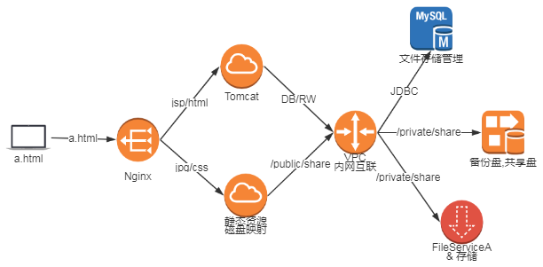
 |  | /opt/storage/public/share_g1s1(其它主机共享内容，非必要)
 |  | /opt/storage/public/share_g2s1(其它主机共享内容，非必要)
 |  | 如上为硬盘存储外访问无需帐号密码的资源和命名规则

 |  | 课件资源流程
 |  | 1:登入服务器，登入结果中返回该客户端使用上传/下载对应的服务器节点信息如IP端口之类的
 |  | 2:使用登陆后的服务器信息开始上传下载操作,
 |  | NGINX由于流量带宽受限，也无法直接提供分流，需要客户端直接连接文件服务器

 |  | 静态资源流程(课件截图等)
 |  | 1:客户端发起HTTP请求
 |  | 2:nginx将需要服务器处理的请求转发Tomcat由WebApp处理
 |  | 3:客户端得到HTML结果，开始下载HTML页面静态内容如课件截图等
 |  | 4.Nginx将静态浏览资源请求需求的内容直接从映射目录读取返回给用户
 |  | Nginx+Tomcat+静态资源磁盘映射在同一台服务器主机

云端文件服务负载均衡与扩展
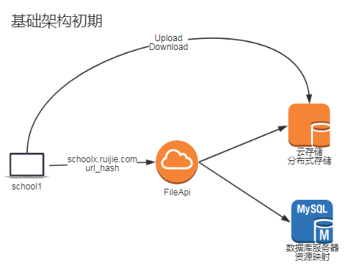
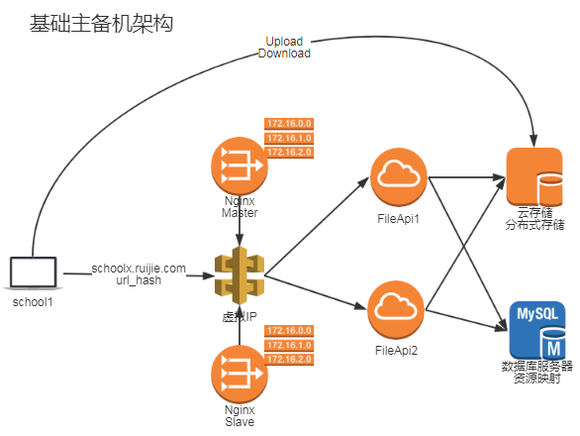
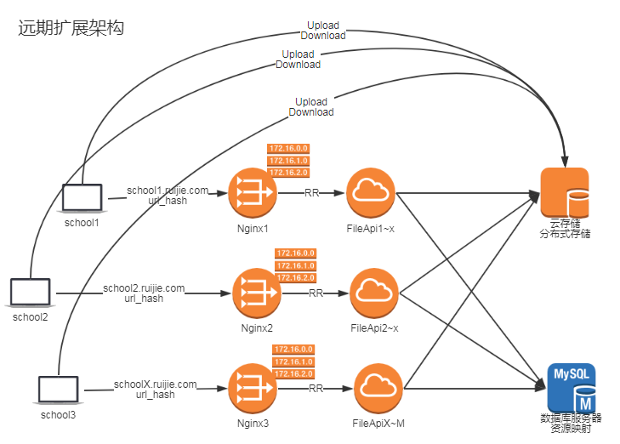
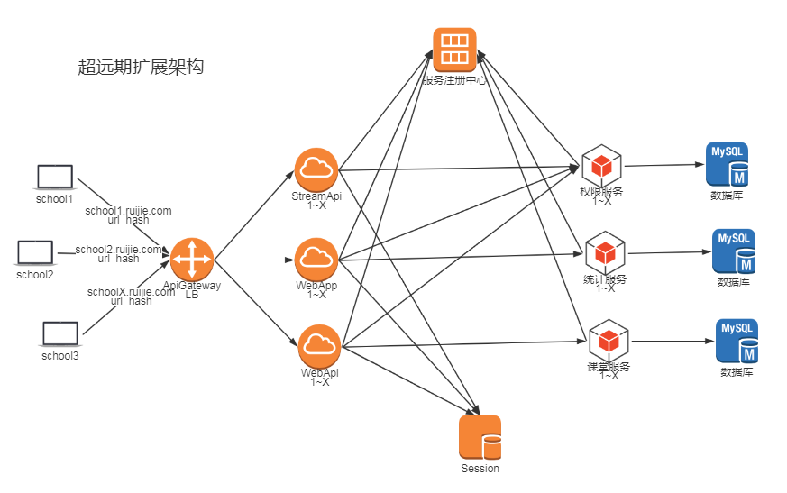
 |  |  |  |  |  | 估计用不到
基础主备份架构初期 |  |  |  | 远期扩展架构

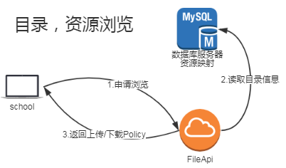
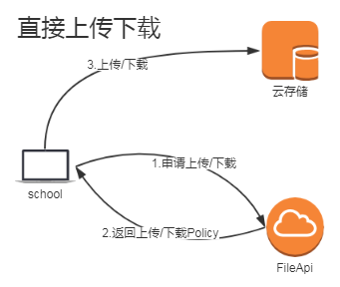
 | 分布式存储:
 |  | 自建模式 : FastDFS , Hadoop ,GridFS
 |  | 云端租用 : 阿里云OSS , 亚马逊S3等

 | 建设模式对比
 | 对比 |  | 云端租用 |  | 自建模式
 | 可靠性 |  | 服务设计可用性高 |  | 受限于硬件可靠性
 |  |  | 无需运维人员 |  | 出现磁盘损坏，人工恢复困难

 | 安全 |  | 提供企业级多层次安全防护。 |  | 需要单独实现安全机制。
 |  |  | 提供多种鉴权和授权机制及
 |  |  | 白名单、防盗链、主子账号功能。

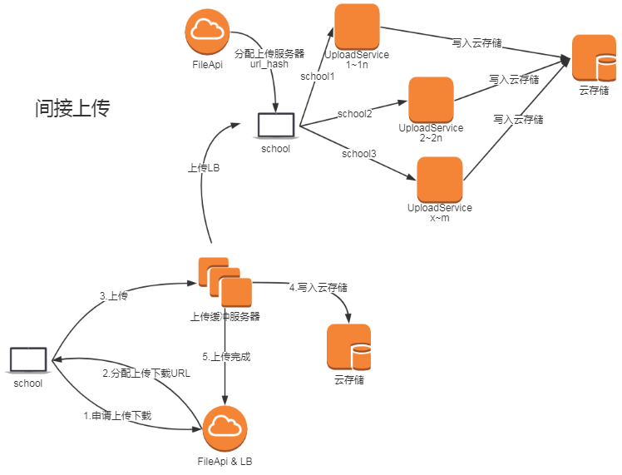
 | 成本 |  | 无需运维人员 |  | 存储受硬盘容量限制，需人工扩容。
 |  |  | 多线BGP骨干网络，无带宽限制 |  | 单线或双线接入速度慢，有带宽限制
 |  |  | ，上行流量免费。 |  | ，峰值时期需人工扩容。
 |  |  | 需要支付云存储服务器租金 |  | 需要支付云服务器ECS租金搭建

 | 适用场景 |  | 中大规模对外服务的系统 |  | 企业内部使用的系统

 | 上传对比
 | 对比 |  | 直接上传 |  | 间接上传
 | SDK |  | C端需要使用云端SDK |  | C端使用自研API
 |  |  | web端需要使用云端SDK |  | web端需要使用云端SDK

 | 性能 |  | 直接上传下载，数据一步到位 |  | 上传需Web转存代理,下载可以直接下载
 |  |  |  |  | 需要部署上传服务器用于高并发时缓存

 | 开发量 |  | C端需要从FileApi中获取临时URL |  | C端需要从FileApi中获取临时URL
 |  |  | 然后使用云端SDK进行上传 |  | 然后使用Web端Api上传
 |  |  | Web端需要开发管理授权临时URL |  | 然后Web端使用云端SDK进行上传
 |  |  |  |  | Web端需开发高性能的上传服务器

 | 可用模式对比
 | 对比 |  | 云端租用 |  | 自建模式
 | 上传 |  | 直接，间接 |  | 间接

 | 下载 |  | 直接，间接 |  | 直接，间接

文件服务数据库设计
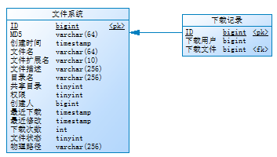
若使用第三方存储，可能无此表.

文件名 | 文件/目录显示用名字
文件扩展名 | 文件的扩展名如.jpg,.zip | 用于筛选检索文件
目录名 | 文件所在目录,如:aa.bb.cc,个人根目录和共享目录为. | 用于筛选检索文件
共享目录 | 是否共享目录的标志位 | 用于筛选检索文件
权限 | 1:全员可读写,2:全员可读拥有者可写
创建人 | 文件创建，拥有人 | 用于筛选检索文件
文件状态 | 0正常,1上传中,2.已删除 | 用于筛选检索文件或检查文件上传状态

课堂信息同步
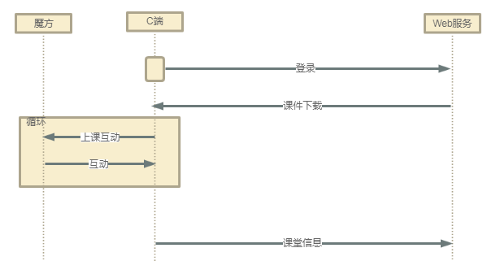
课堂信息
 | 课堂主体信息 |  | 个人计分板
 |  | 时间 |  | 学生
 |  | 老师 |  | 正确题数
 |  | 学科 |  | 总题数
 |  | 课堂名 |  | 分数
 |  | 上课人数
 |  | 到课人数 | 小组计分板
 |  | 上课教室 |  | 小组
 |  | 上课课件 |  | 正确题数
 |  | 学期 |  | 总题数
 |  |  |  | 分数
 | 课堂活动
 |  | 时刻 | 课堂附件
 |  | 活动名 |  | ZIP附件
 |  | 活动类型
 |  | 参与学生
 |  | 活动时间

 | 课堂请教
 |  | 学生
 |  | 时刻
 |  | 请教问题

